Table 1
 VOLE T R OULANT RENOV A TION - POR T AIL DE CL O TURE - VOLE T R OULANT TR ADITIONNEL POR TE DE GAR AGE ENR OULABLE - VOLE T PLIANT M O U S T I Q U A IR E - V O L E T B AT TA N T A L U M I N I U M VOLET PLIANT - BSO - CLOTURE - VOLET ROULANT POUR BLOC BAIE - VOLE T COULISSANT - PERGOLA

VOLET ROULANT TRADITIONNEL
Tarif 2026

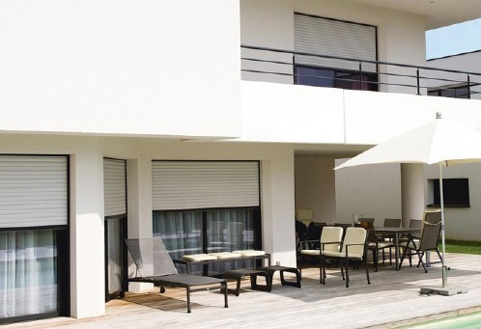
CONDITIONS GENERALES DE VENTE
1. Acceptation des conditions Toute vente implique l’acceptation expresse et sans réserve des présentes conditions générales, quelles que soient les clauses pouvant figurer sur les documents du client. 2. Commandes Les commandes doivent être transmises sur un document au format validé par MN Fermetures, revêtu de la signature du client et de son cachet commercial. Les documents transmis par mail ou télécopie ont valeur d’écrit. Aucune commande verbale ne sera considérée comme valable sans confirmation écrite. Toute modification de commande après validation pourra entraîner des frais supplémentaires ou être refusée si la fabrication est engagée. 3. Produits sur mesure Toutes nos fabrications étant réalisées sur mesure, toute annulation ou retour de commande donnera lieu, par décision de MN Fermetures, à la facturation totale ou partielle de la commande initiale. 4. Livraison Les marchandises sont livrées franco de port en Occitanie pour toute commande supérieure à 400 € HT. En dessous de ce montant, un forfait de 26 € HT est appliqué. Au-delà de cette zone une tarification supplémentaire sera exigée. Une tarification additionnelle de 50 € HT sera appliquée pour le transport des produits de grande dimension. Nos fournitures, même franco, voyagent aux risques et périls du destinataire. En cas d’avarie ou perte, il appartient au client de faire toutes réserves et d’exercer tout recours auprès du transporteur. Les délais de livraison sont donnés à titre indicatif. Les retards, grèves, épidémies, intempéries, pénuries, cas de force majeure ne peuvent donner lieu ni à pénalités, ni à dommages et intérêts, ni à annulation de commande. Livraison en l’absence du client En cas d'absence du client lors de la livraison, MN Fermetures est autorisée, sauf indication contraire écrite préalable, à déposer la marchandise à l’adresse indiquée, dans un lieu accessible réputé sécurisé. Ce dépôt vaut livraison conforme. Les risques sont alo | 8. Prix et règlement Les factures sont payables à Villeveyrac (34560) et le paiement du client doit intervenir le jour où il valide sa commande. Dans le cas où le client a reçu une notification écrite l’autorisant à bénéficier d’un paiement à 30 jours par traite directe avec autorisation de prélèvement le client devra respecter ce délai. Les paiements s’imputent sur la dette la plus ancienne. Aucun escompte, compensation ou retenue ne peut être appliqué par le client. Tout défaut de paiement entraîne : - Exigibilité immédiate de toutes les sommes dues, - Facturation par MN Fermetures de frais à hauteur de 20 € HT par incident, - Intérêts de retard au taux de base bancaire majoré de 2%, - Une clause pénale de 15 % des sommes dues en cas de recouvrement contentieux, - Possibilité pour MN Fermetures d’exiger des garanties ou d’annuler les commandes en cours. - En cas de non-paiement, les marchandises livrées doivent être restituées aux frais du client, MN Fermetures se réservant le droit d'en reprendre possession. G. Réserve de propriété – Loi n°80-335 du 12/05/1G80 La propriété des marchandises reste à MN Fermetures jusqu’au paiement intégral. Toutefois, le client en assume les risques dès la livraison. En cas de revente, la créance est réputée nous être cédée. 10. Garanties Nos produits sont garantis 2 ans contre tout défaut de matière ou de fabrication. La garantie couvre uniquement l’échange des pièces reconnues défectueuses. Les moteurs de volets roulants sont garantis 5 ans, extensible à 7 ans pour les modèles Somfy RS 100 io et RS 100 Solar io. D’autres produits peuvent bénéficier de garanties complémentaires (nous consulter). Sont exclus de la garantie : - Négligence ou mauvaise utilisation, - Non-respect des règles de pose, - Dépassement des abaques, -Usure normale, défaut d’entretien, exposition à des produits chimiques ou à l’air marin, - Intempéries extrêmes, incendie, foudre. 11. Utilisation commerciale des marques

Table 2
SOMMAIRE TARIF VOLET ROULANT TRADITIONNEL 2026
Conditions générales de vente 02 Bons de commande 04 Traditionnel Lame alu CD942 Motorisation MN 10 Motorisation Somfy 12 Lame alu 56 Motorisation MN 14 Motorisation Somfy 16 Lame alu 55 Motorisation MN 18 Motorisation Somfy 20 | Coffre tunnel Coffre tunnel 22 Traditionnel avec coffre tunnel Lame alu CD942 Motorisation MN 26 Motorisation Somfy 28 Lame alu 56 Motorisation MN 30 Motorisation Somfy 32 |  |  | Tradi express Lame alu CD942 Motorisation MN 34 Motorisation Somfy 36 Autres Options et accessoires 38 Couleurs 39
GUIDE D’UTILISATION DU TARIF
Les prix indiqués en lecture directe sont des prix de vente publics hors taxe
Les dimensions à indiquer sur les bons de commande : LARGEUR DOS DE COULISSE - HAUTEUR SOUS COFFRE
Prix pour une largeur de 420 à 640 en moteur filaire (moteur court) 420 = mini possible |  | Prix pour une largeur de 506 à 600 en moteur radio (moteur court) 506 = mini possible |  | Prix pour une largeur de 641 à 700 en moteur filaire de 601 à 700 en moteur radio
Prix pour une hauteur jusqu’à 850 Prix pour une hauteur de 2451 à 2550 |  |  | Prix pour une largeur de 1501 à 1600
INFOS PRATIQUES
Contact usine : Tél. 04 67 78 06 63 - contact@mnfermetures.com Administration : contact@mnfermetures.com Production : production@mnfermetures.com Commerce : Secteur Gard & Vaucluse : commercial.sudest@mnfermetures.com - 06 76 26 21 95 Secteur Est-Hérault : commercial.est@mnfermetures.com - 06 52 96 52 14 Secteur Ouest-Hérault : commercial@mnfermetures.com - 06 85 09 36 13 Secteur Aude & Pyrénées-Orientales : commercial.ouest@mnfermetures.com - 07 66 35 19 05
Votre commercial
Votre remise
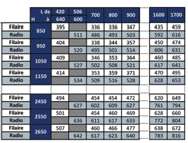
Observations

Table 24
LES COFFRES TUNNEL Les coffres Thermic’élite et Briquelite Coque polystyrène expansé 29 kg/m3. Rail extérieur en aluminium.
Rail intérieur en PVC avec languette |  |  |  |  | Face enduite Face brique |  | 280 ou 300mm 280 mm
Armature métallique ronde
Les coffres NEOthermic et NEObric
Les performances thermiques Bâtiment basse consommation (BBC) grâce à des performances thermiques importantes : • Uc = 0,69 W/(m2.K) en enroulement intérieur • Uc = 0,64 W/(m2.K) en enroulement extérieur • Up = 0,43 W/(m2.K) avec isolant d’épaisseur 20 mm (Lambda de l’isolant 0,034) • Up = 0,27 W/(m2.K) avec isolant d’épaisseur 80 mm (Lambda de l’isolant 0,034) Les joues parasismiques |  |  | La trappe de visite et le cache rail Sous face Disponible en teinté masse blanc ou 7016 et
Rappel de la réglementation Les coffres doivent obligatoirement être renforcés à partir de 1700mm de large Réglementation thermique RT2012 & RE2020 : le coffre doit participer au renfort de la traverse haute de la menuiserie afin de garantir l’étanchéité à l’air. Sismique : la joue du coffre doit pouvoir être solidaire des éléments de renfort des ouvertures dans les zones sismiques sensibles.
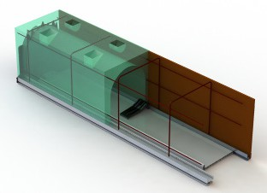
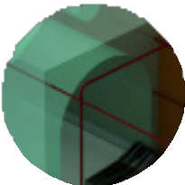
Pattes de maintien de la sous face pour les grandes
dimensions (au-delà de 2200)
Joues sismiques étanches à l’air avec relief débordant pour une meilleure liaison du coffre à la maçonnerie. Divise par 5 le risque de microfissure dans l’enduit de façade. |  |  |  | Cache rail |  | plaxé 7016 ou noir 2100 sablé Vis de fixation à tête large

Rail intérieur aluminium avec une aile d’étanchéité réglable en PVC. Permet de rendre étanche la liaison coffre/menuiserie. A visser sur la traverse haute de la menuiserie tous les 300mm maxi
Offre une résistance mécanique qui permet de satisfaire aux dispositions de la réglementation en vigueur grâce
à ses renforts, pattes de scellement et pattes de liaison à la menuiserie
Coque polystyrène expansé 29 kg/m³.
Rail extérieur en aluminium.
280 mm
Face enduite
Face brique
Ligaturées au chaînage du linteau, les pattes de scellement sont fixées
sur chaque renfort
Renforts en aluminium moulé à insérés dans des réserves en plastique surmoulé dans la structure du coffre positionnées tous les 600 mm
La patte de menuiserie fixée sur chaque renfort permet d’assurer la jonction entre le linteau et la menuiserie
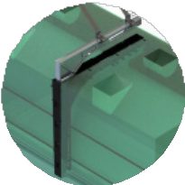 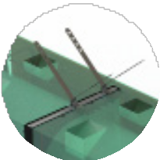 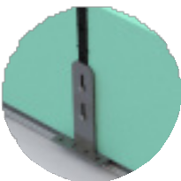 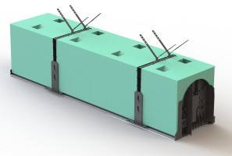

Blanc | 7016 | Noir 2100 sablé

Table 39

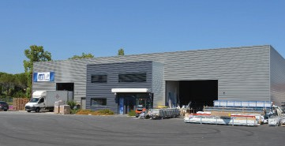
w w w .mnf ermetur es .c om 04 67 78 06 63
2 sit es de pr o duc tion
2066 Avenue Marcel Pagnol 34470 Pérols | Chemin du Mas de Pastrou Route de Montagnac 34560 Villeveyrac
4 c ommer ciaux
Secteur Gard & Vaucluse : commercial.sudest@mnfermetures.com 06 76 26 21 95
Secteur Est-Hérault : commercial.est@mnfermetures.com 06 52 96 52 14
Secteur Ouest-Hérault : commercial@mnfermetures.com 06 85 09 36 13
Secteur Aude & Pyrénées-Orientales : commercial.ouest@mnfermetures.com 07 66 35 19 05

